KHÁCH HÀNG - TRANG CHỦ
HOME
SẢN PHẨM
SALE
GIỚI THIỆU
Tìm tên hoặc mã sản phẩm...
ÁO
QUẦN
SALE
GIỎ
HOME
SẢN PHẨM
SALE
GIỚI THIỆU
Tìm tên hoặc mã sản phẩm...
Đăng nhập
ÁO
QUẦN
SALE
GIỎ
PHỤ KIỆN
Đăng nhập

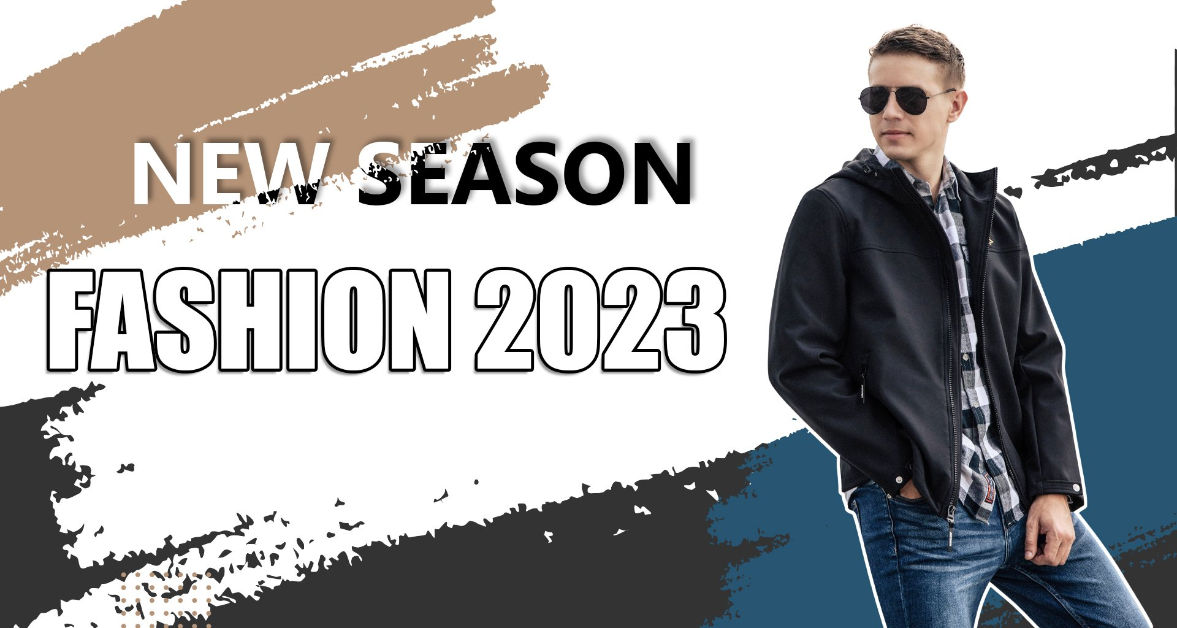

SALE
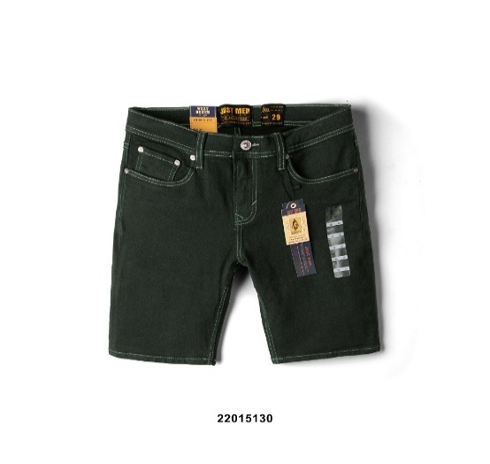
SALE
QUẦN SORT JEAN HOLLET
500,000
QUẦN SORT JEAN HOLLET
500,000
QUẦN SORT JEAN HOLLET
500,000
QUẦN SORT JEAN HOLLET
500,000


Giảm 30%
Giảm 30%
Giảm 30%
Giảm 30%

QUẦN SORT JEAN HOLLET

500,000

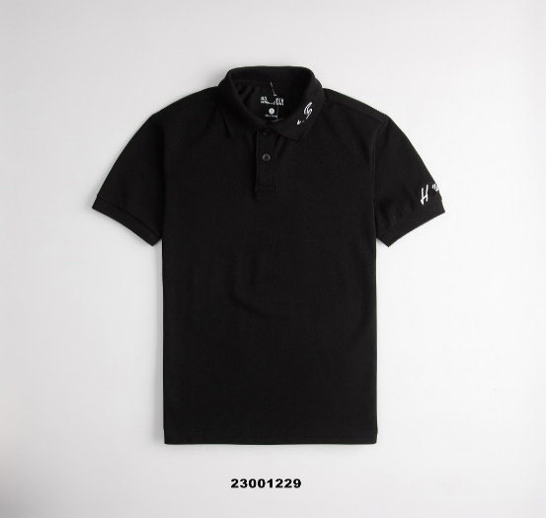
ÁO
QUẦN SORT JEAN HOLLET
500,000
QUẦN SORT JEAN HOLLET
500,000
QUẦN SORT JEAN HOLLET
500,000
QUẦN SORT JEAN HOLLET
500,000

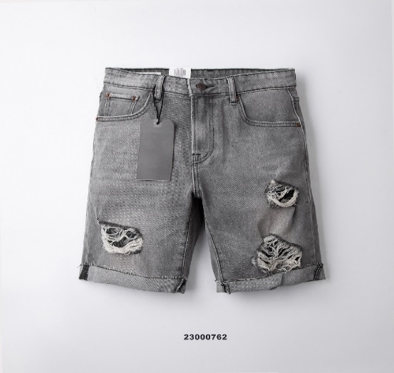

QUẦN
QUẦN SORT JEAN HOLLET
500,000
QUẦN SORT JEAN HOLLET
500,000
QUẦN SORT JEAN HOLLET
500,000
QUẦN SORT JEAN HOLLET
500,000

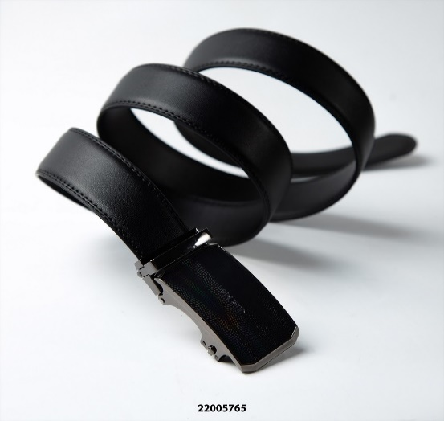
PHỤ KIỆN
QUẦN SORT JEAN HOLLET
500,000
QUẦN SORT JEAN HOLLET
500,000
QUẦN SORT JEAN HOLLET
500,000
QUẦN SORT JEAN HOLLET
500,000

THỰC HIỆN BỞI NHÓM 08
NGUYỄN MINH ĐẠT_N20DCCN095_D20CQCN02-N
ĐÀO QUỐC LUẬN_N20DCCN117_D20CQCN02-N
Copyright 2023 © 08 Group

KHÁCH HÀNG - ÁO
HOME
SẢN PHẨM
SALE
GIỚI THIỆU
Tìm tên hoặc mã sản phẩm...
Đăng nhập
ÁO
QUẦN
SALE
GIỎ
PHỤ KIỆN

Home/Áo
Sắp xếp

ÁO
Đơn giản, tinh tế là những gì áo thun của JM muốn mang lại cho các chàng trai trong cuộc sống đời thường, đa dạng form dáng, họa tiết bắt mắt.

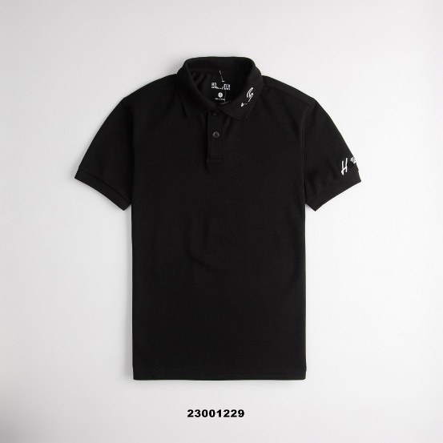
QUẦN SORT JEAN HOLLET
500,000
QUẦN SORT JEAN HOLLET
500,000
QUẦN SORT JEAN HOLLET
500,000
QUẦN SORT JEAN HOLLET
500,000

QUẦN SORT JEAN HOLLET
500,000
QUẦN SORT JEAN HOLLET
500,000
QUẦN SORT JEAN HOLLET
500,000
QUẦN SORT JEAN HOLLET
500,000

QUẦN SORT JEAN HOLLET
500,000
QUẦN SORT JEAN HOLLET
500,000
QUẦN SORT JEAN HOLLET
500,000
QUẦN SORT JEAN HOLLET
500,000

1
2
3
4
...

THỰC HIỆN BỞI NHÓM 08
NGUYỄN MINH ĐẠT_N20DCCN095_D20CQCN02-N
ĐÀO QUỐC LUẬN_N20DCCN117_D20CQCN02-N
Copyright 2023 © 08 Group

KHÁCH HÀNG - QUẦN
HOME
SẢN PHẨM
SALE
GIỚI THIỆU
Tìm tên hoặc mã sản phẩm...
Đăng nhập
ÁO
QUẦN
SALE
GIỎ
PHỤ KIỆN

Home/Quần
Sắp xếp

QUẦN
Quần khakis hẳn là một item không có gì để bàn cãi về sự thoải mái và năng động rồi. Chọn ngay một chiếc cho riêng mình và \"đu đưa\" theo ý bản thân thôi nào!

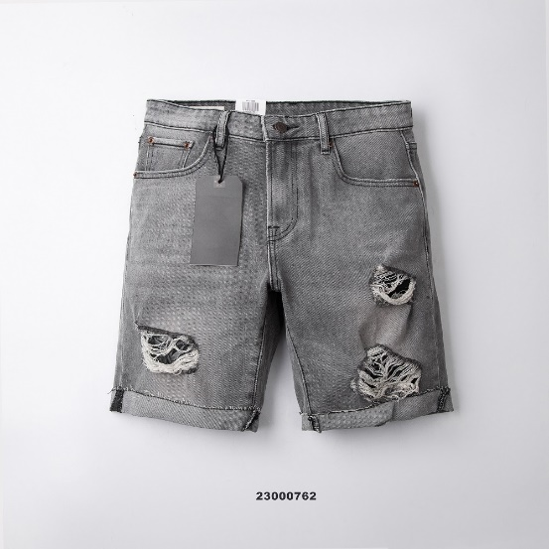

QUẦN SORT JEAN HOLLET
500,000
QUẦN SORT JEAN HOLLET
500,000
QUẦN SORT JEAN HOLLET
500,000
QUẦN SORT JEAN HOLLET
500,000

QUẦN SORT JEAN HOLLET
500,000
QUẦN SORT JEAN HOLLET
500,000
QUẦN SORT JEAN HOLLET
500,000
QUẦN SORT JEAN HOLLET
500,000

QUẦN SORT JEAN HOLLET
500,000
QUẦN SORT JEAN HOLLET
500,000
QUẦN SORT JEAN HOLLET
500,000
QUẦN SORT JEAN HOLLET
500,000

1
2
3
4
...

THỰC HIỆN BỞI NHÓM 08
NGUYỄN MINH ĐẠT_N20DCCN095_D20CQCN02-N
ĐÀO QUỐC LUẬN_N20DCCN117_D20CQCN02-N
Copyright 2023 © 08 Group

KHÁCH HÀNG - PHỤ KIỆN
HOME
SẢN PHẨM
SALE
GIỚI THIỆU
Tìm tên hoặc mã sản phẩm...
Đăng nhập
ÁO
QUẦN
SALE
GIỎ
PHỤ KIỆN

Home/Phụ kiện
Sắp xếp

PHỤ KIỆN
Để có được một bộ outfit hoàn hảo thể hiện được phong cách, cá tính riêng của bản thân, đừng quên phối những phụ kiện nhỏ nhưng có võ của JM như bóp/vi, thắt lưng, balo, vớ….. Ghé các stores để sắm những siêu phẩm chất nhất, trend nhất.

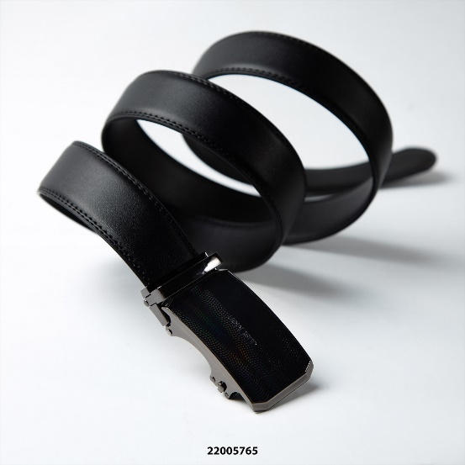
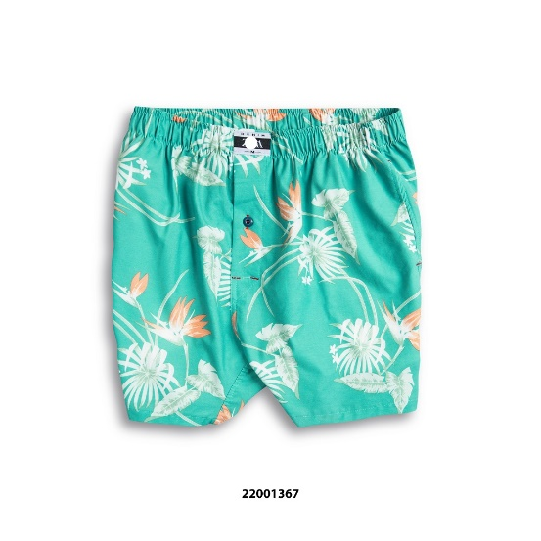
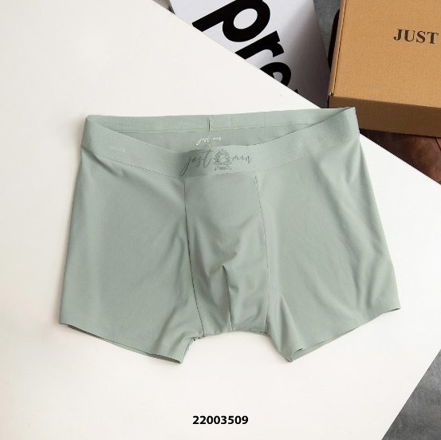
QUẦN SORT JEAN HOLLET
500,000
QUẦN SORT JEAN HOLLET
500,000
QUẦN SORT JEAN HOLLET
500,000
QUẦN SORT JEAN HOLLET
500,000

QUẦN SORT JEAN HOLLET
500,000
QUẦN SORT JEAN HOLLET
500,000
QUẦN SORT JEAN HOLLET
500,000
QUẦN SORT JEAN HOLLET
500,000

QUẦN SORT JEAN HOLLET
500,000
QUẦN SORT JEAN HOLLET
500,000
QUẦN SORT JEAN HOLLET
500,000
QUẦN SORT JEAN HOLLET
500,000

1
2
3
4
...

THỰC HIỆN BỞI NHÓM 08
NGUYỄN MINH ĐẠT_N20DCCN095_D20CQCN02-N
ĐÀO QUỐC LUẬN_N20DCCN117_D20CQCN02-N
Copyright 2023 © 08 Group

KHÁCH HÀNG - SALE
HOME
SẢN PHẨM
SALE
GIỚI THIỆU
Tìm tên hoặc mã sản phẩm...
ÁO
QUẦN
SALE
GIỎ
Đăng nhập
HOME
SẢN PHẨM
SALE
GIỚI THIỆU
Tìm tên hoặc mã sản phẩm...
Đăng nhập
ÁO
QUẦN
SALE
GIỎ
PHỤ KIỆN


SALE ĐỒNG GIÁ
QUẦN SORT JEAN HOLLET
Giảm 30%
( 500,000 )
350,000
QUẦN SORT JEAN HOLLET
Giảm 30%
( 500,000 )
350,000
QUẦN SORT JEAN HOLLET
Giảm 30%
( 500,000 )
350,000
QUẦN SORT JEAN HOLLET
Giảm 30%
( 500,000 )
350,000
QUẦN SORT JEAN HOLLET
Giảm 30%
( 500,000 )
350,000
QUẦN SORT JEAN HOLLET
Giảm 30%
( 500,000 )
350,000
QUẦN SORT JEAN HOLLET
Giảm 30%
( 500,000 )
350,000
QUẦN SORT JEAN HOLLET
Giảm 30%
( 500,000 )
350,000
Xem thêm

SALE



QUẦN SORT JEAN HOLLET

500,000

SALE OFF
QUẦN SORT JEAN HOLLET
Giảm 30%
( 500,000 )
350,000
QUẦN SORT JEAN HOLLET
Giảm 30%
( 500,000 )
350,000
QUẦN SORT JEAN HOLLET
Giảm 30%
( 500,000 )
350,000
QUẦN SORT JEAN HOLLET
Giảm 30%
( 500,000 )
350,000
QUẦN SORT JEAN HOLLET
Giảm 30%
( 500,000 )
350,000
QUẦN SORT JEAN HOLLET
Giảm 30%
( 500,000 )
350,000
QUẦN SORT JEAN HOLLET
Giảm 30%
( 500,000 )
350,000
QUẦN SORT JEAN HOLLET
Giảm 30%
( 500,000 )
350,000
Xem thêm

THỰC HIỆN BỞI NHÓM 08
NGUYỄN MINH ĐẠT_N20DCCN095_D20CQCN02-N
ĐÀO QUỐC LUẬN_N20DCCN117_D20CQCN02-N
Copyright 2023 © 08 Group

